変額保険 販売資格登録の注意点
 | ＜変額保険 販売資格登録の注意点＞
変額保険の販売資格登録依頼書を提出される前に、ご一読ください。
変額保険を販売するためには、以下の全ての条件を満たす必要があります。
① 変額保険販売資格者（変額試験に合格済み）であること
② 当社の変額保険販売資格研修の受講が完了し、確認テストに全問合格していること
③ 当社の変額保険販売資格者として登録されていること

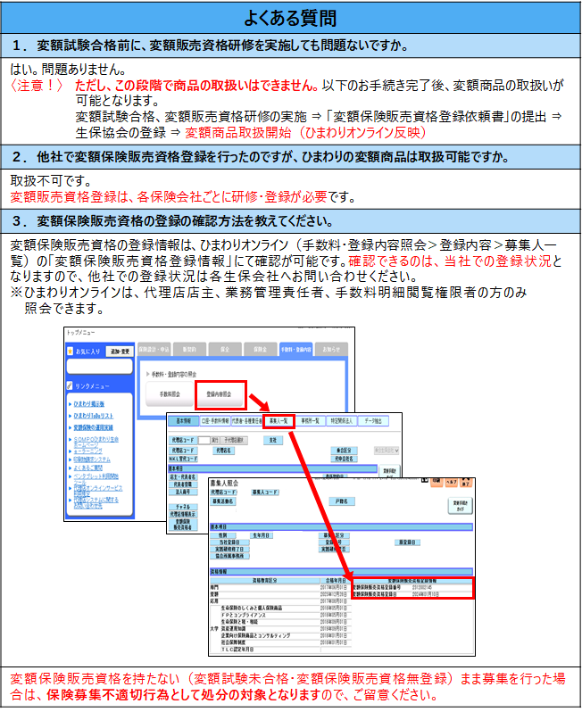

記入例（まとめて報告する場合）
SOMPOひまわり生命 |  |  |  |  |  |  |  | 登録企画（892065）
 | 担当支社名 | ●●●支社 |  | 変額保険 販売資格登録依頼書 |  |  | 報告日

 | 親代理店コード |  | ※登録募集人が複数拠点にまたがる場合に入力してください
 | 代理店名 | ひまわり生保株式会社
 | 報告者氏名 | 生保 太郎
 | 報告者属性 | 店主 | ● | 業務管理責任者/教育責任者 |  |  | 拠点の責任者
変額保険販売資格研修実施者の選択について
・インストラクターによる研修（オンライン含）を受講した場合
その研修を実施したインストラクター（営業店インストラクター/代理店インストラクター）を選択してください。
・ｅラーニング、YouTube、DVDによる研修を受講した場合
「なし」を選択してください。
 |  | 上記以外（※） |  | （※）店主・業務管理責任者/教育責任者・拠点の責任者に確認のうえ報告してください
 | 下記の者の変額保険販売資格研修が修了しましたので、販売資格登録を依頼します。

 | 「変額保険販売資格研修を確実に受講したこと」「確認テストで合格したこと」を確認して入力してください。
No | 代理店コード | 募集人コード | 募集活動名(漢字） | 募集人登録番号 | 変額受験日 ひまわりオンラインに変額試験の 合格年月日が未反映の場合は、 受験日を入力してください。 | 変額保険販売資格 研修実施者 営業店インストラクターとは ”HL社員の変額保険 インストラクター“を指します。 | 変額保険販売資格 研修媒体 | 変額保険販売資格 研修・確認テスト 修了日 | 研修実施 確認済
1 | 56789 | 0003 | 向日葵 花子 |  |  | 営業店インストラクター | 研修（ｵﾝﾗｲﾝ含む） | 2025-03-20 | ●
2 | 56789 | 0004 | 損保 太郎 |  |  | 営業店インストラクター | 研修（ｵﾝﾗｲﾝ含む） | 2025-03-20 | ●
3 | 56789 | 0005 | 生保 良子 |  | 2025-04-10 | なし | ｅラーニング | 2025-04-01 | ●
4
変額受験日について
・ひまわりオンラインの「資格情報」に変額試験の合格年月日が未反映の場合は、変額試験の受験日を入力してください。
・反映済の方は入力不要です。
5
6
7
8
9
10
11
12
13
14
15
16
17
18
19
20
21
22
23
24
25
26
27
28
29
30
31
32
33
34
35
36
37
38
39
40
41
42
43
44
45
46
47
48
49
50

記入例（個人で報告する場合）
SOMPOひまわり生命 |  |  |  |  |  |  |  | 登録企画（892065）
 | 担当支社名 | ●●●支社 |  | 変額保険 販売資格登録依頼書 |  |  | 報告日

 | 親代理店コード |  | ※登録募集人が複数拠点にまたがる場合に入力してください
 | 代理店名 | ひまわり生保株式会社
 | 報告者氏名 | 生保 太郎
 | 報告者属性 | 店主 |  | 業務管理責任者/教育責任者 |  |  | 拠点の責任者
変額保険販売資格研修実施者の選択について
・インストラクターによる研修（オンライン含）を受講した場合
その研修を実施したインストラクター（営業店インストラクター/代理店インストラクター）を選択してください。
・ｅラーニング、YouTube、DVDによる研修を受講した場合
「なし」を選択してください。
 |  | 上記以外（※） | ● | （※）店主・業務管理責任者/教育責任者・拠点の責任者に確認のうえ報告してください
 | 下記の者の変額保険販売資格研修が修了しましたので、販売資格登録を依頼します。

 | 「変額保険販売資格研修を確実に受講したこと」「確認テストで合格したこと」を確認して入力してください。
No | 代理店コード | 募集人コード | 募集活動名(漢字） | 募集人登録番号 | 変額受験日 ひまわりオンラインに変額試験の 合格年月日が未反映の場合は、 受験日を入力してください。 | 変額保険販売資格 研修実施者 営業店インストラクターとは ”HL社員の変額保険 インストラクター“を指します。 | 変額保険販売資格 研修媒体 | 変額保険販売資格 研修・確認テスト 修了日 | 研修実施 確認済
1 | 56789 | 0003 | 向日葵 花子 |  |  | 営業店インストラクター | 研修（ｵﾝﾗｲﾝ含む） | 2025-03-20 | ●
変額受験日について
・ひまわりオンラインの「資格情報」に変額試験の合格年月日が未反映の場合は、変額試験の受験日を入力してください。
・反映済の方は入力不要です。
2
3
4
5
6
7
8
9
10
11
12
13
14
15
16
17
18
19
20
21
22
23
24
25
26
27
28
29
30
31
32
33
34
35
36
37
38
39
40
41
42
43
44
45
46
47
48
49
50

